Tabelle1
 |  | Ausgangskennlinien für logisch "High" und logisch "Low"
 | "LOW" 0 | "HIGH" 1
0 | 0
0.227 | 0.5
0.49 | 1.11
0.7 | 1.49
1.073 | 1.93
1.849 | 2.27
2.404 | 2.4
2.7 | 2.45
3.497 | 2.51
4.029 | 2.51
5 | 2.52 | 0
1.753 |  | 4.53
2.91 |  | 3.64
3.266 |  | 3.28
3.516 |  | 2.9
3.7 |  | 2.58
4.177 |  | 1.92
4.446 |  | 1.39
4.7 |  | 1.01
4.9 |  | 0.61
4.95 |  | 0.5
 | gemessen: |  |  | gerechnet:

U0 [V]: | 5.2
R[Ohm] | U [V] | I_L [mA] | I_H [mA] | U [V] | I_L [mA] | I_H [mA]
 |  | "LOW" 0 |  | U | "LOW" 0
∞ | 0 | 0 |  | 0 | 0
10000 | 0.227 | 0.5 |  | 0.227 | 0.00052
4700 | 0.49 | 1.11 |  | 0.49 | 0.0011063829787
3300 | 0.7 | 1.49 |  | 0.7 | 0.0015757575758
2700 | 1.073 | 1.93 |  | 1.073 | 0.0019259259259
2200 | 1.849 | 2.27 |  | 1.849 | 0.0023636363636
1800 | 2.404 | 2.4 |  | 2.404 | 0.0028888888889
1000 | 2.7 | 2.45 |  | 2.7 | 0.0052
680 | 3.497 | 2.51 |  | 3.497 | 0.0076470588235
470 | 4.029 | 2.51 |  | 4.029 | 0.011063829787
0 | 5 | 2.52 | "HIGH" 1 | 5 | 2.52 | "HIGH" 1

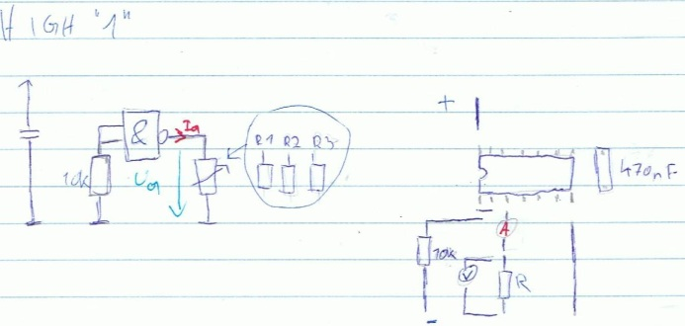
 | 1.753 |  | 4.53 | 1.753 |  | 4.53
 | 2.91 |  | 3.64 | 2.91 |  | 3.64
 | 3.266 |  | 3.28 | 3.266 |  | 3.28
 | 3.516 |  | 2.9 | 3.516 |  | 2.9
 | 3.7 |  | 2.58 | 3.7 |  | 2.58
 | 4.177 |  | 1.92 | 4.177 |  | 1.92
 | 4.446 |  | 1.39 | 4.446 |  | 1.39
 | 4.7 |  | 1.01 | 4.7 |  | 1.01
 | 4.9 |  | 0.61 | 4.9 |  | 0.61
 | 4.95 |  | 0.5 | 4.95 |  | 0.5

